สรุป ZSTO26 - std report ฝอจ.
รายการ |  | รวมไม่ทำอัตรา | รวมทำ+ไม่ท | ZFICOE005 4FM | DIFF
5210100010 | เงินเดือน | 24,663,185.75 | 48,827,447.75 | 48,827,447.75 | -
5210100020 | เงินเดือน - ลูกจ้าง | 283,400.00 | 283,400.00 | 283,400.00 | -
5220100050 | โบนัส | 4,110,695.14 | 8,122,184.65 | 8,122,184.65 | -
5230100010 | ส่วนลดค่าไฟ-พนักงาน | 3,216,208.33 | 6,832,488.91 | 6,832,488.91 | 0.00
เงินได้ |  | 32,273,489.22 | 64,065,521.31 |  | 64,065,521.31
5230100020 | เงินช่วยเหลือบุตรพนักงาน | 63,500.00 | 152,500.00 | 152,500.00 | -
5240100010 | เงินสมทบกองทุนสำรองเลี้ยงชีพ | 2,339,493.92 | 4,640,656.67 | 4,640,656.67 | -
5240100020 | เงินสมทบกองทุนเงินบำเหน็จ | 290,856.00 | 387,300.00 | 387,300.00 | -
ค่าใช้จ่าย | คงที่ | 2,693,849.92 | 5,180,456.67 |  | 5,180,456.67
5220100100 | เบี้ยเลี้ยงขับยานฯ |  | 11,200.00 | 11,200.00 | -
5220100110 | เงินเพิ่มค่าวิชาชีพ | 197,495.00 | 336,400.00 | 336,400.00 | -
5220100130 | ปย.-รางวัลฯ | 124,068.00 | 260,908.00 | 260,908.00 | -
5220200010 | ปย.-ชดเชยออกจากงาน | 1,684,932.00 | 3,392,040.00 | 3,392,040.00 | -
5220200020 | เงินทดแทนการบาดเจ็บในงาน |  | - |  | -
5230100030 | เงินช่วยการคลอดบุตร | 1,000.00 | 2,000.00 | 2,000.00 | -
5230100040 | เงินช่วยการศึกษาบุตร | 45,533.25 | 221,475.25 | 221,475.25 | -
5230100070 | ปย.-เงินช่วยการทำศพ | 38,612.00 | 84,412.00 | 84,412.00 | -
5230200040 | ปย.-ค่ารักษาพยาบาล | 1,734,816.00 | 3,779,304.00 | 3,779,304.00 | -
8425232010 | ค่ารักษาพยาบาล(ภายนอก) | 1,004,834.55 | 2,459,831.03 | 2,459,831.03 | -
8425232011 | ค่ารักษาพยาบาล(ภายใน) | 503,310.00 | 1,481,671.00 | 1,481,671.00 | -
ค่าใช้จ่าย | แปรผัน | 5,334,600.80 | 12,029,241.28 |  | 12,029,241.28
เงินผลประโ | ยชน์พนักงา | 8,028,450.72 | 17,209,697.95 |  | 17,209,697.95
เงินได้+สิ | ทธิ | 40,301,939.94 | 81,275,219.26 |  | 81,275,219.26
5230200030 | ค่าเครื่องแบบ | 142,054.79 | 142,054.79 | 142,054.79 | -
5250100010 | ค่าฝึกอบรมภายนอกในปท |  | - |  | -
5310100010 | ค่าจ้างบุคคลภายนอก | 600.00 | 123,600.00 | 123,600.00 | -
5310100070 | ค่าจ้างทดแทนพนง.กฟน. | 705,446.80 | 1,762,336.10 | 1,762,336.10 | -
5330100010 | ค่าน้ำมันเชื้อเพลิง | 286,627.37 | 391,044.39 | 391,044.39 | -0.00
5330100030 | ค่าพาหนะเดินทาง | 17,135.00 | 33,725.00 | 33,725.00 | -
5330200030 | ค่าโทรศัพท์และสื่อสาร | 523,495.08 | 523,495.08 | 523,495.08 | 0.00
5330300010 | ค่าเครื่องเขียนและแบบพิมพ์ | 58,538.62 | 58,538.62 | 58,538.62 | 0.00
5330300020 | ค่าวัสดุใช้ไป | 5,940.00 | 16,075.95 | 16,075.95 | -
5330300030 | ค่าเครื่องมืออุปกรณ์ | 145,703.59 | 200,021.72 | 200,021.72 | -0.00
5330300040 | ค่าใช้จ่ายเกี่ยวกับคอมพิวเตอร์ | 147,299.80 | 153,399.80 | 153,399.80 | -0.00
5330699990 | ค่าใช้จ่ายเบ็ดเตล็ด | 102,301.47 | 116,219.47 | 116,219.47 | -
5350700010 | เงินรางวัล |  | 2,000.00 | 2,000.00 | -
5350700050 | ผลต่างราคา |  | - | - | -
5410100030 | ค่าเสื่อมราคาสินทรัพย์ทั่วไป | 1,713,591.72 | 5,903,940.95 |  | 5,903,940.95
5510100070 | ค่าธรรมเนียมสถาบันการเงิน-อื่น | 546.00 | 1,163.00 | 1,163.00 | -
8215752000 | ซ่อมเครื่องมือฯ-Mat |  | 3,612.00 | 3,612.00 | -
8215752100 | ซ่อมเครื่องมือฯ -DL |  | 5,280.00 | 5,280.00 | -
8215752200 | ซ่อมเครื่องมือฯ-IDL |  | 4,608.00 | 4,608.00 | -
8215755013 | อป.จน.-หม้อแปลง-ของ |  | 1,688,081.06 | 1,688,081.06 | -
8215755014 | จน.ซ่อมหม้อแปลง-ของ |  | 550,981.85 | 550,981.85 | -
8215755016 | ฝอจ.-เครื่องวัด-ของ | 267,279.17 | 636,670.21 | 636,670.21 | 0.00
8215755114 | จน: ซ่อมหม้อแปลง-DL |  | 1,133,319.00 | 1,133,319.00 | -
8215755214 | จน.:ซ่อมหม้อแปลง-IDL |  | 717,752.00 | 717,752.00 | -
8215756001 | ฝจย.ซ่อมยานพาหนะ-ของ | 2,158.36 | 2,158.36 | 2,158.36 | 0.00
8215757000 | ค่าซ่อมครุภัณฑ์-ของ | 31,325.00 | 76,935.00 | 76,935.00 | -
8215757001 | ฝบฟ.แอร์<5ตัน-ของ | 40,082.04 | 40,082.04 | 40,082.04 | -0.00
8215757100 | ค่าซ่อมครุภัณฑ์-DL | 2,686.50 | 2,686.50 | 2,686.50 | -
8215757101 | ฝบฟ. แอร์ < 5 ตัน-DL |  | - |  | -
8215757200 | ค่าซ่อมครุภัณฑ์-IDL | 1,080.00 | 1,080.00 | 1,080.00 | -
8215757201 | ฝบฟ. แอร์ < 5 ตัน-IDL |  | - |  | -
8215757900 | ค่าซ่อมครุภัณฑ์-DL99 |  | - |  | -
8215758000 | ค่าซ่อมแซมอาคาร-ของ | 75,450.00 | 75,450.00 | 75,450.00 | -
8215758001 | ฝบฟ.แอร์>5ตัน-ของ | 38,199.34 | 38,199.34 | 38,199.34 | -0.00
8215758101 | ฝบฟ. แอร์ > 5 ตัน-DL |  | - |  | -
8215758201 | ฝบฟ. แอร์ > 5 ตัน-IDL |  | - |  | -
8215759001 | ซ่อมเครื่องComp-ของ | 3,221,539.08 | 3,221,539.08 | 3,221,539.08 | -
8215759101 | งานซ่อมเครื่อง Computer,GIS-DL | 2,985.00 | 2,985.00 | 2,985.00 | -
8215759201 | งานซ่อมเครื่อง Computer,GIS-IDL | 1,200.00 | 1,200.00 | 1,200.00 | -
8215799000 | ค่าใช้จ่ายอื่น ๆ | 90,516.77 | 90,516.77 | 90,516.77 | -
8215799001 | ค่าออกแบบ |  | 28,625.82 | 28,625.82 | -
8215799002 | โอนต้นทุน-งานทดสอบพัสดุอุปกรณ์ | 642,394.95 | 1,216,172.36 | 1,216,172.36 | 0.00
8425232020 | ค่าใช้จ่ายรับ-ส่ง พนักงาน | 183,575.19 | 392,413.01 | 392,413.01 | 0.00
8425332010 | ค่าไฟฟ้า | 389,496.31 | 1,369,806.20 | 1,369,806.20 | 0.00
8425332020 | ค่าน้ำประปาและน้ำบาดาล | 35,498.57 | 75,882.27 | 75,882.27 | -
8425332030 | ค่าสื่อสาร | 19,984.06 | 30,878.52 | 30,878.52 | -
8425336010 | ค่าถ่ายเอกสาร | 5,701.37 | 5,701.37 | 5,701.37 | -0.00
ค่าใช้จ่าย |  | 8,900,431.95 | 20,840,230.63 |  | 20,840,230.63
รวมทำอัตรา |  | 49,202,371.89 | 102,115,449.89 |  | 102,115,449.89
4220100020 | ขาดทุนจำหน่ายบ/ช ส/ท | 129,720.13 | 129,720.13 |  | 129,720.13
5220100010 | ค่าล่วงเวลา | 396,626.82 | 548,425.08 | 2,322,162.23 | -1,773,737.15 | กดตรงนี้เพื่อดูคำอธิบาย
5220100011 | ค่าล่วงเวลา-ลูกจ้าง | 13,157.75 | 13,157.75 | 18,285.91 | -5,128.16
5220300010 | ภงด.ที่กฟน.จ่ายแทน |  | - | - | -
5330300060 | คชจ.ป้องกันโรคระบาด |  | - |  | -
5330600030 | ขาดทุนจากการตรวจนับพัสดุ |  | - |  | -
5330600040 | ขาดทุน-จำหน่ายพัสดุ | 1,127,028.09 | 1,127,028.09 | 1,127,028.09 | -
5350100020 | ผลขาดทุนด้านCR-ลน.อื่นเอกชน | -18,934.00 | -18,934.00 | -18,934.00 | -
5350300010 | ค่าเบี้ยประกันภัย | 2,149.00 | 2,149.00 | 2,149.00 | -
5350700040 | คชจ.กีฬา สันทนาการ | 222,511.80 | 222,511.80 | 222,511.80 | -
5410100020 | Depre-ท/สระบบจำหน่าย | 182,238,693.86 | 182,238,693.86 |  | 182,238,693.86
5410200020 | Amor-ท/ส ระบบจำหน่าย | 1,035,310.72 | 1,035,310.72 |  | 1,035,310.72
5410200030 | ค่าตัดจำหน่ายสินทรัพย์ทั่วไป | 29,589.12 | 29,589.12 |  | 29,589.12
ไม่ทำอัตรา |  | 185,175,853.29 | 185,327,651.55 |  | 185,327,651.55
รวมทำ+ไม่ท | ำอัตรา | 234,378,225.18 | 287,443,101.44 | 99,884,711.97 | 187,558,389.47 | DIFF DATA 4M | -
5220200020 | เงินทดแทนการบาดเจ็บในงาน |  | - |  | -
8215755013 | อป.จน.-หม้อแปลง-ของ |  | 1,688,081.06 | 1,688,081.06 | -
8215755014 | จน.ซ่อมหม้อแปลง-ของ |  | 550,981.85 | 550,981.85 | -
8215755114 | จน: ซ่อมหม้อแปลง-DL |  | 1,133,319.00 | 1,133,319.00 | -
8215755214 | จน.:ซ่อมหม้อแปลง-IDL |  | 717,752.00 | 717,752.00 | -
8215755016 | ฝอจ.-เครื่องวัด-ของ | 267,279.17 | 636,670.21 | 636,670.21 | 0.00
8215799002 | โอนต้นทุน-งานทดสอบพัสดุอุปกรณ์ | 642,394.95 | 1,216,172.36 | 1,216,172.36 | 0.00
ปรับปรุง82 |  | 909,674.12 | 5,942,976.48 |  | 5,942,976.48
รวมทำnet |  | 48,292,697.77 | 96,172,473.41 |  | 96,172,473.41 | -47,879,775.64
8215190001 | ผลต่างต้นทุนมาตรฐาน |  | -7,277,239.90 |  | -7,277,239.90
8435100001 | ค่าแรงทางตรง |  | -4,013,977.50 |  | -4,013,977.50
8435200001 | ค่าแรงทางอ้อม |  | -2,602,484.00 |  | -2,602,484.00
8435300001 | ค่าใช้จ่ายทางอ้อม |  | -1,771,904.00 |  | -1,771,904.00
8435900001 | ค่าแรงพนักงานทั่วไปคิดเข้างาน | -358,974.00 | -358,974.00 |  | -358,974.00
ค่าแรงโอนอ | อก | -358,974.00 | -16,024,579.40 |  | -16,024,579.40
รวมทั้งหมด |  | 234,019,251.18 | 271,418,522.04
 |  | DIFF ต้นทุนตกค้าง ZFICOE005 | 189,332,126.62 | - |  | -1,778,865.31 | DIFF OT
 |  | SUM บัญชีไม่ตรงกับโปรแกรม | 189,337,254.78
 |  | DIFF ในส่วนของค่าล่วงเวลาลูกจ้าง | -5,128.16 | ในส่วนของลูกจ้างรอโอน ERP
สรุป
1.ในส่วนของบัญชีค่าล่วงเวลานั้นในรายงาน GRR3 จะเป็นค่าล่วงเวลา คือ บัญชี 5220100010 5220100011 เป็นของศูนย์ต้นทุนนั้นจริงๆ โดยไม่เข้า work order แต่ในโปรแกรม ZFICOE005 ในฝั่งของ FM จะดึงมาทั้งหมด 5220100010 5220100011 แล้วโอนออกในส่วนที่ค่าล่วงเวลาเขา work order คือ ภาระผูกผัน 522010001W 522010001O จึงทำให้ในส่วนของโอนออกใน GGR3 ไม่ตรงกันในเพราะค่าล่วงเวลาโอนออกไปแล้ว
แสดงรายละเอียดในฝั่ง FM
ค่าล่วงเวลา-พนักงาน |  | ค่าล่วงเวลา-ลูกจ้าง
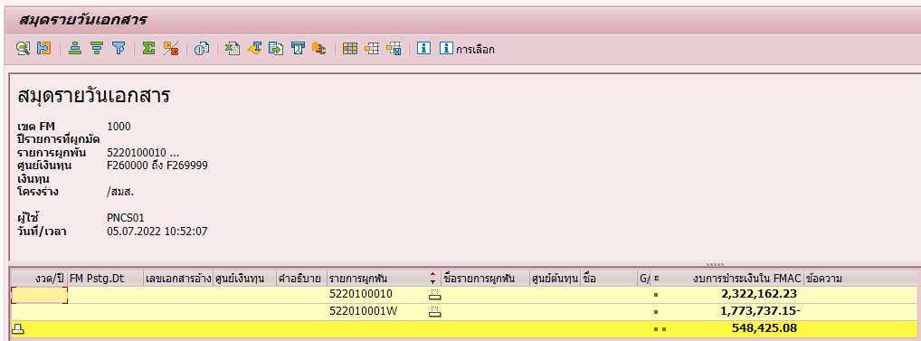
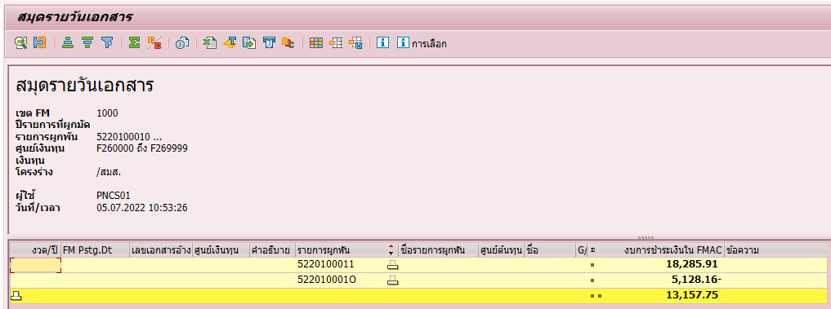

2. ในส่วนของต้นทุนตกค้างตามหลักการที่เข้าใจจาก ZFICOE005 คือ ค่าใช้จ่าย-ค่าโอนออก ดังนั้น ถ้าจะดูต้นทุนตกค้าง คือ แถว รวมทั้งหมด มิใช่ คอลัมน์ รวมไม่ทำอัตรา - คอลัมน์รวมทำ+ไม่ทำ ซึ่งเป็นค่าจ่ายก่อนนำมาหักค่าใช้จ่ายโอนออก
3. รายงานไม่ตรงกันเนื่องจากในกลุ่มของบัญชีไม่ตรงกัน คลิ๊ก เพื่อดูรายละเอียด

USER
 | 1.2 | Bullet 3 โอนออกแยกสายงาน ตรวจสอบพบว่ายอดจำนวนเงินในส่วนของ ค่าใช้จ่ายบุคลากร และค่าใช้จ่ายสำนักงาน มีผลต่างจากรายงานจาก Report จาก T-Code: GRR3
 |  | และต้นทุนตกค้างของ Bullet3 มีผลต่างจากรายงาน T-Code: GRR3 (รายละเอียดแนบ Sheet กระทบ_Report)
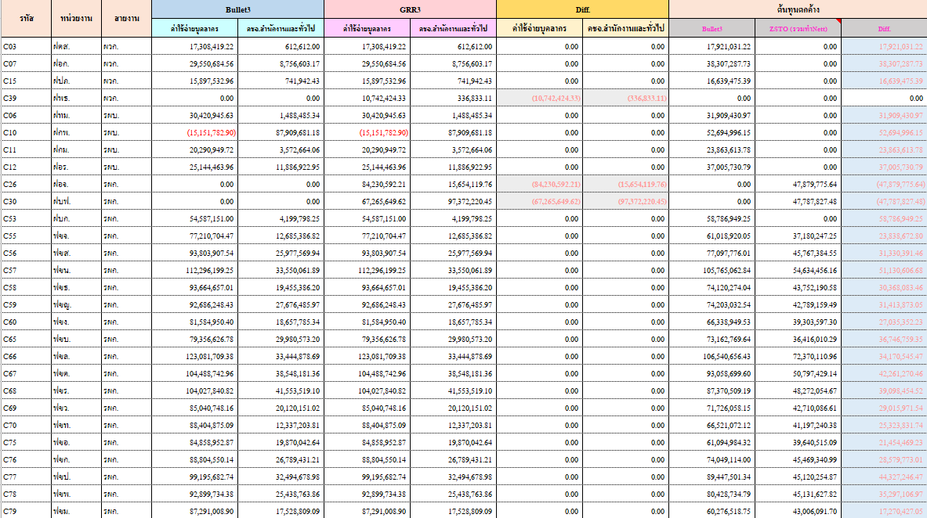

รหัส | หน่วยงาน | สายงาน | Bullet3 |  | GRR3 |  | Diff. |  | ต้นทุนตกค้าง |  |  | GRR3 >> 1VK >> ZSTO23 (ข้อมูลสำหรับฝ่าย) >> ปี 2022 >> เดือน 01-04
 |  |  | ค่าใช้จ่ายบุคลากร | คชจ.สำนักงานและทั่วไป | ค่าใช้จ่ายบุคลากร | คชจ.สำนักงานและทั่วไป | ค่าใช้จ่ายบุคลากร | คชจ.สำนักงานและทั่วไป | Bullet3 | ZSTO (รวมทำNett) | Diff. | GRR3 >> 1VK >> ZSTO55 (ข้อมูลสำหรับเขต) >> ปี 2022 >> เดือน 01-04
C03 | ฝตส. | ผวก. | 17,308,419.22 | 612,612.00 | 17,308,419.22 | 612,612.00 | 0.00 | 0.00 | 17,921,031.22 | 0.00 | 17,921,031.22
C07 | ฝอก. | ผวก. | 29,550,684.56 | 8,756,603.17 | 29,550,684.56 | 8,756,603.17 | 0.00 | 0.00 | 38,307,287.73 | 0.00 | 38,307,287.73
C15 | ฝปภ. | ผวก. | 15,897,532.96 | 741,942.43 | 15,897,532.96 | 741,942.43 | 0.00 | 0.00 | 16,639,475.39 | 0.00 | 16,639,475.39
C39 | ฝพธ. | ผวก. | 0.00 | 0.00 | 10,742,424.33 | 336,833.11 | (10,742,424.33) | (336,833.11) | 0.00 | 0.00 | 0.00
C06 | ฝทม. | รผบ. | 30,420,945.63 | 1,488,485.34 | 30,420,945.63 | 1,488,485.34 | 0.00 | 0.00 | 31,909,430.97 | 0.00 | 31,909,430.97
C10 | ฝกพ. | รผบ. | (15,151,782.90) | 87,909,681.18 | (15,151,782.90) | 87,909,681.18 | 0.00 | 0.00 | 52,694,996.15 | 0.00 | 52,694,996.15
C11 | ฝกม. | รผบ. | 20,290,949.72 | 3,572,664.06 | 20,290,949.72 | 3,572,664.06 | 0.00 | 0.00 | 23,863,613.78 | 0.00 | 23,863,613.78
C12 | ฝอร. | รผบ. | 25,144,463.96 | 11,886,922.95 | 25,144,463.96 | 11,886,922.95 | 0.00 | 0.00 | 37,005,730.79 | 0.00 | 37,005,730.79
C26 | ฝอจ. | รผก. | 0.00 | 0.00 | 84,230,592.21 | 15,654,119.76 | (84,230,592.21) | (15,654,119.76) | 0.00 | 47,879,775.64 | (47,879,775.64) | ตัวอย่าง
C30 | ฝบฟ. | รผก. | 0.00 | 0.00 | 67,265,649.62 | 97,372,220.45 | (67,265,649.62) | (97,372,220.45) | 0.00 | 47,787,827.48 | (47,787,827.48)
C53 | ฝบก. | รผก. | 54,587,151.00 | 4,199,798.25 | 54,587,151.00 | 4,199,798.25 | 0.00 | 0.00 | 58,786,949.25 | 0.00 | 58,786,949.25
C55 | ฟขจ. | รผก. | 77,210,704.47 | 12,685,386.82 | 77,210,704.47 | 12,685,386.82 | 0.00 | 0.00 | 61,018,920.05 | 37,180,247.25 | 23,838,672.80
C56 | ฟขส. | รผก. | 93,803,907.54 | 25,977,569.94 | 93,803,907.54 | 25,977,569.94 | 0.00 | 0.00 | 77,097,776.01 | 45,767,384.55 | 31,330,391.46
C57 | ฟขน. | รผก. | 112,296,199.25 | 33,550,061.89 | 112,296,199.25 | 33,550,061.89 | 0.00 | 0.00 | 105,765,062.84 | 54,634,456.16 | 51,130,606.68
C58 | ฟขธ. | รผก. | 93,664,657.01 | 19,455,386.20 | 93,664,657.01 | 19,455,386.20 | 0.00 | 0.00 | 74,120,274.04 | 43,752,190.58 | 30,368,083.46
C59 | ฟขญ. | รผก. | 92,686,248.43 | 27,676,485.97 | 92,686,248.43 | 27,676,485.97 | 0.00 | 0.00 | 74,203,032.54 | 42,789,159.49 | 31,413,873.05
C60 | ฟขง. | รผก. | 81,584,950.40 | 18,657,785.34 | 81,584,950.40 | 18,657,785.34 | 0.00 | 0.00 | 66,338,949.53 | 39,303,597.30 | 27,035,352.23
C65 | ฟขบ. | รผก. | 79,356,626.78 | 29,980,573.20 | 79,356,626.78 | 29,980,573.20 | 0.00 | 0.00 | 73,162,769.64 | 36,416,010.29 | 36,746,759.35
C66 | ฟขล. | รผก. | 123,081,709.38 | 33,444,878.69 | 123,081,709.38 | 33,444,878.69 | 0.00 | 0.00 | 106,540,656.43 | 72,370,110.96 | 34,170,545.47
C67 | ฟขต. | รผก. | 104,488,742.96 | 38,548,181.36 | 104,488,742.96 | 38,548,181.36 | 0.00 | 0.00 | 93,058,699.60 | 50,797,429.14 | 42,261,270.46
C68 | ฟขร. | รผก. | 104,027,840.82 | 41,553,519.10 | 104,027,840.82 | 41,553,519.10 | 0.00 | 0.00 | 87,370,509.19 | 48,272,054.67 | 39,098,454.52
C69 | ฟขว. | รผก. | 85,040,748.16 | 20,120,151.02 | 85,040,748.16 | 20,120,151.02 | 0.00 | 0.00 | 71,726,058.15 | 42,710,086.61 | 29,015,971.54
C70 | ฟขท. | รผก. | 88,404,875.09 | 12,337,203.81 | 88,404,875.09 | 12,337,203.81 | 0.00 | 0.00 | 66,521,072.12 | 41,197,240.38 | 25,323,831.74
C75 | ฟขอ. | รผก. | 84,858,952.87 | 19,870,042.64 | 84,858,952.87 | 19,870,042.64 | 0.00 | 0.00 | 61,094,984.32 | 39,640,515.09 | 21,454,469.23
C76 | ฟขก. | รผก. | 88,804,550.14 | 26,789,431.21 | 88,804,550.14 | 26,789,431.21 | 0.00 | 0.00 | 74,049,114.00 | 45,469,340.99 | 28,579,773.01
C77 | ฟขป. | รผก. | 99,195,682.74 | 32,494,678.98 | 99,195,682.74 | 32,494,678.98 | 0.00 | 0.00 | 89,447,501.34 | 45,120,254.87 | 44,327,246.47
C78 | ฟขพ. | รผก. | 92,899,734.38 | 25,438,763.86 | 92,899,734.38 | 25,438,763.86 | 0.00 | 0.00 | 80,428,734.79 | 45,131,627.82 | 35,297,106.97
C79 | ฟขม. | รผก. | 87,291,008.90 | 17,528,809.09 | 87,291,008.90 | 17,528,809.09 | 0.00 | 0.00 | 60,276,518.75 | 43,006,091.70 | 17,270,427.05
C80 | ฟขข. | รผก. | 92,755,331.62 | 27,094,321.08 | 92,755,331.62 | 27,094,321.08 | 0.00 | 0.00 | 67,947,608.44 | 40,105,487.12 | 27,842,121.32
C23 | ฝอบ. | รผป. | 49,915,669.35 | 2,075,259.12 | 49,915,669.35 | 2,075,259.12 | 0.00 | 0.00 | 10,067,634.37 | 30,967,034.75 | (20,899,400.38)
C29 | ฝบร. | รผป. | 181,970,649.79 | 71,177,480.64 | 181,970,649.79 | 71,177,480.64 | 0.00 | 0.00 | 166,803,308.60 | 113,733,296.00 | 53,070,012.60
C36 | ฝคฟ. | รผป. | 202,255,371.57 | 34,725,399.43 | 202,255,371.57 | 34,725,399.43 | 0.00 | 0.00 | 218,684,781.52 | 149,286,500.63 | 69,398,280.89
C44 | ฝทภ. | รผป. | 48,605,763.08 | 100,039,265.18 | 48,605,763.08 | 100,039,265.18 | 0.00 | 0.00 | 145,468,643.94 | 44,101,926.81 | 101,366,717.13
C46 | ฝกส. | รผป. | 201,078,849.35 | 7,951,335.00 | 201,078,849.35 | 7,951,335.00 | 0.00 | 0.00 | 33,601,132.44 | 147,429,800.46 | (113,828,668.02)
C49 | ฝบค. | รผป. | 71,338,993.36 | 7,351,696.74 | 71,338,993.36 | 7,351,696.74 | 0.00 | 0.00 | 21,953,090.10 | 53,247,959.64 | (31,294,869.54)
C31 | ฝธค. | รผธ. | 67,001,173.28 | 14,432,316.83 | 67,001,173.28 | 14,432,316.83 | 0.00 | 0.00 | 65,109,582.52 | 42,245,034.21 | 22,864,548.31
C41 | ฝจย. | รผธ. | 53,970,180.61 | 78,928,828.58 | 53,970,180.61 | 78,928,828.58 | 0.00 | 0.00 | 126,691,173.91 | 37,816,706.68 | 88,874,467.23
C43 | ฝธข. | รผธ. | 35,369,693.15 | 10,942,543.28 | 35,369,693.15 | 10,942,543.28 | 0.00 | 0.00 | 37,858,304.41 | 19,106,119.53 | 18,752,184.88
C50 | ฝตพ. | รผธ. | 15,840,238.27 | 4,194,610.11 | 15,840,238.27 | 4,194,610.11 | 0.00 | 0.00 | 20,034,848.38 | 0.00 | 20,034,848.38
C17 | ฝบช. | รผง. | 48,684,271.19 | 1,815,853.24 | 48,684,271.19 | 1,815,853.24 | 0.00 | 0.00 | 50,500,124.43 | 0.00 | 50,500,124.43
C18 | ฝกง. | รผง. | 32,598,094.66 | 894,450.23 | 32,598,094.66 | 894,450.23 | 0.00 | 0.00 | 33,492,544.89 | 0.00 | 33,492,544.89
C20 | ฝงป. | รผง. | 16,909,354.43 | 523,051.45 | 16,909,354.43 | 523,051.45 | 0.00 | 0.00 | 17,432,405.88 | 0.00 | 17,432,405.88
C22 | ฝจห. | รผว. | 43,732,345.20 | 2,306,240.54 | 43,732,345.20 | 2,306,240.54 | 0.00 | 0.00 | 46,038,585.74 | 0.00 | 46,038,585.74
C24 | ฝพด. | รผว. | 23,666,881.58 | 5,737,706.68 | 23,666,881.58 | 5,737,706.68 | 0.00 | 0.00 | 29,346,158.42 | 0.00 | 29,346,158.42
C27 | ฝวจ. | รผว. | 29,121,602.59 | 16,924,808.65 | 29,121,602.59 | 16,924,808.65 | 0.00 | 0.00 | 36,079,609.62 | 23,198,392.51 | 12,881,217.11
C28 | ฝวฟ. | รผว. | 27,216,556.88 | 787,538.36 | 27,216,556.88 | 787,538.36 | 0.00 | 0.00 | 28,004,095.24 | 6,499,639.27 | 21,504,455.97
C02 | ฝสอ. | รผอ. | 0.00 | 0.00 | 23,386,199.30 | 9,596,201.68 | (23,386,199.30) | (9,596,201.68) | 0.00 | 0.00 | 0.00
C08 | ฝบส. | รผอ. | 0.00 | 0.00 | 11,060,778.94 | 984,719.85 | (11,060,778.94) | (984,719.85) | 0.00 | 0.00 | 0.00
C14 | ฝสส. | รผอ. | 0.00 | 0.00 | 13,229,674.32 | 5,859,044.61 | (13,229,674.32) | (5,859,044.61) | 0.00 | 0.00 | 0.00
C37 | ฝผก. | รผอ. | 0.00 | 0.00 | 14,245,145.62 | 1,206,261.94 | (14,245,145.62) | (1,206,261.94) | 0.00 | 0.00 | 0.00
C38 | ฝพอ. | รผอ. | 0.00 | 0.00 | 8,345,070.05 | 2,017,317.77 | (8,345,070.05) | (2,017,317.77) | 0.00 | 0.00 | 0.00
C40 | ฝศก. | รผอ. | 0.00 | 0.00 | 13,598,401.39 | 20,268,717.62 | (13,598,401.39) | (20,268,717.62) | 0.00 | 0.00 | 0.00
C25 | ฝวท. | รผส. | 17,022,267.22 | 8,762,335.51 | 17,022,267.22 | 8,762,335.51 | 0.00 | 0.00 | 25,750,663.67 | 0.00 | 25,750,663.67
C32 | ฝพท. | รผส. | 23,285,697.67 | 8,863,469.70 | 23,285,697.67 | 8,863,469.70 | 0.00 | 0.00 | 32,040,912.28 | 0.00 | 32,040,912.28
C33 | ฝคฐ. | รผส. | 46,715,765.59 | 36,816,882.17 | 46,715,765.59 | 36,816,882.17 | 0.00 | 0.00 | 75,551,748.07 | 29,058,660.00 | 46,493,088.07
C34 | สภส. | รผส. | 0.00 | 0.00 | 19,432,174.41 | 5,963,298.57 | (19,432,174.41) | (5,963,298.57) | 0.00 | 9,389,761.44 | (9,389,761.44)
C35 | ฝมธ. | รผส. | 0.00 | 0.00 | 23,125,456.01 | 17,831,273.33 | (23,125,456.01) | (17,831,273.33) | 0.00 | 16,177,758.78 | (16,177,758.78)

